Hoja1
 |  | x | y | x^2 | x^3 | x^4 | xy | x^2y
 |  | 1 | 6.5 | 1 | 1 | 1 | 6.5 | 6.5
 |  | 2 | 6 | 4 | 8 | 16 | 12 | 24
 |  | 3 | 5.2 | 9 | 27 | 81 | 15.6 | 46.8
 |  | 4 | 4.4 | 16 | 64 | 256 | 17.6 | 70.4 | a0,a1,a2 metodo gauss
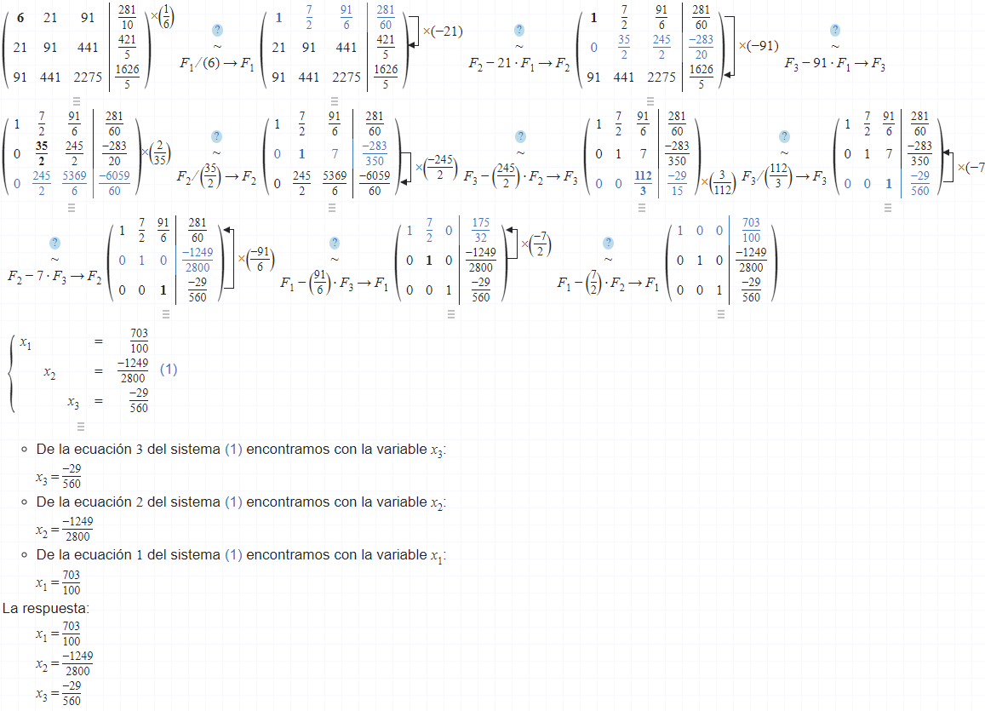
 |  | 5 | 3.5 | 25 | 125 | 625 | 17.5 | 87.5
 |  | 6 | 2.5 | 36 | 216 | 1296 | 15 | 90
 | Sumatoria | 21 | 28.1 | 91 | 441 | 2275 | 84.2 | 325.2
 | Promedio | 3.5 | 4.6833333333

 | a0 | 7.03
 | a1 | -0.44607142857
 | a2 | -0.05178571428

 |  | x | y | St | Sr
 |  | 1 | 6.5 | 3.3002777778 | 0.0010331632658
 |  | 2 | 6 | 1.7336111111 | 0.0048005102005
 |  | 3 | 5.2 | 0.26694444444 | 0.00066122449266
 |  | 4 | 4.4 | 0.080277777778 | 0.00029387755435
 |  | 5 | 3.5 | 1.4002777778 | 2.50000015E-05
 |  | 6 | 2.5 | 4.7669444444 | 0.00011479591378
 | Sumatoria | 21 | 28.1 | 11.548333333 | 0.0069285714286

Desviación | Sy | 1.5197587528
Error | Sy/x | 0.048057505236
Coeficiente | r | 99.969997355

